Ứng dụng
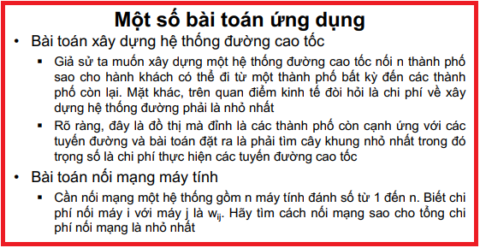

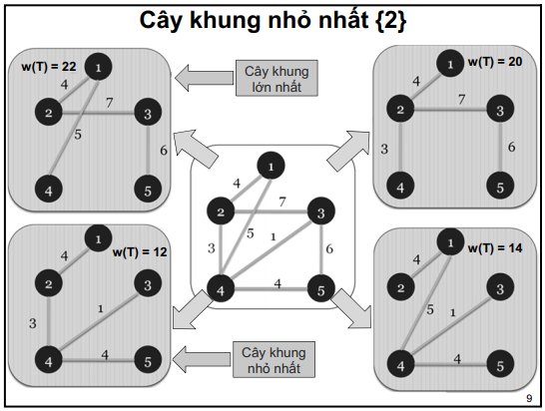

Prim-1
j
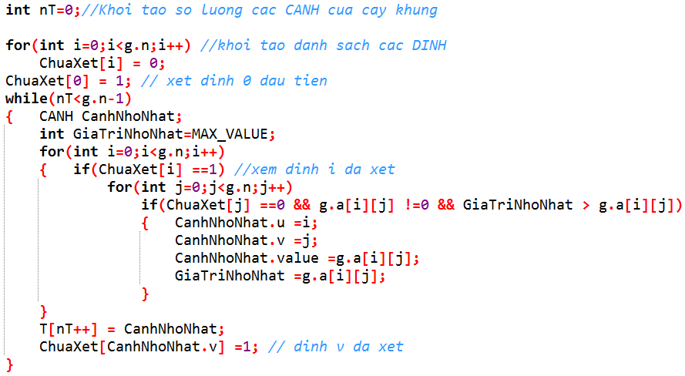
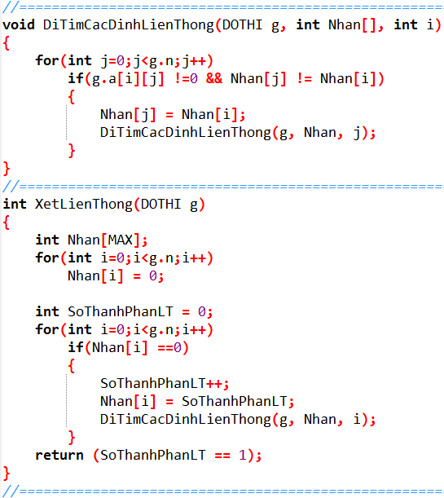
Index
Số đỉnh | 4
1
3
0
2
1
2
1
2
3
T[]
i
 |  | 0 | 1 | 2 | 3 |  |  |  |  |  |  | Cây khung nhỏ nhất của đồ thị là:
 | 0 | 0 | 2 | 0 | 1 |  |  |  |  |  |  | Prim(?) :
 | 1 | 2 | 0 | 3 | 1
 | 2 | 0 | 3 | 0 | 2 |  |  |  |  |  |  | 0
nT
 | 3 | 1 | 1 | 2 | 0 |  |  |  |  |  |  | 1
 |  |  |  |  |  |  |  |  |  |  |  | 2

 |  |  |  |  |  |  |  |  |  |  |  | 3

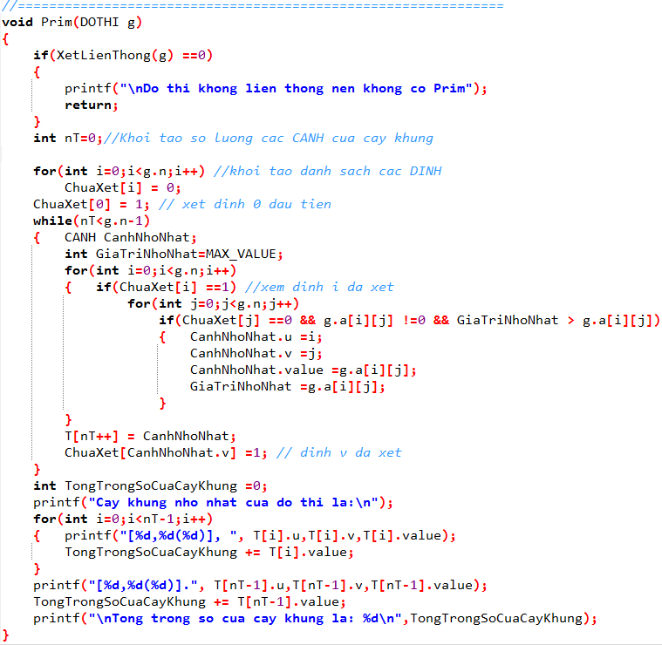
 |  |  |  |  |  |  |  |  |  |  | Tổng trọng số của cây khung
 |  |  |  |  |  |  | 0 | 1 | 2 | 3
 |  |  |  |  |  | ChuaXet[ ]

Prim-2
2
1
0
3
4
3
3
1
5
4
7
6
j
Index
Số đỉnh | 5

i
T[]
 |  | 0 | 1 | 2 | 3 | 4 |  |  |  |  |  |  |  | Cây khung nhỏ nhất của đồ thị là:
 | 0 | 0 | 4 | 0 | 3 | 0 |  |  |  |  |  |  |  | Prim(?) :
 | 1 | 4 | 0 | 7 | 3 | 0
 | 2 | 0 | 7 | 0 | 1 | 6 |  |  |  |  |  |  |  | 0
 | 3 | 3 | 3 | 1 | 0 | 5 |  |  |  |  |  |  |  | 1
nT
 | 4 | 0 | 0 | 6 | 5 | 0 |  |  |  |  |  |  |  | 2
 |  |  |  |  |  |  |  |  |  |  |  |  |  | 3
 |  |  |  |  |  |  |  |  |  |  |  |  |  | 4

 |  |  |  |  |  |  |  | 0 | 1 | 2 | 3 | 4 | Tổng trọng số của cây khung
 |  |  |  |  |  |  | ChuaXet

Prim-3
3
1
0
2
2
15
1
9
14
6
13
1
5
1
2
22
4
7
9
4
j
Index
Số đỉnh | 8

i
T[]
 |  | 0 | 1 | 2 | 3 | 4 | 5 | 6 | 7 |  |  |  |  |  |  |  |  |  |  | Cây khung nhỏ nhất của đồ thị là:
 | 0 | 0 | 2 | 0 | 0 | 15 | 1 | 0 | 0 |  |  |  |  |  |  |  |  |  |  | Prim(?) :
 | 1 | 2 | 0 | 0 | 2 | 13 | 0 | 1 | 0
 | 2 | 0 | 0 | 0 | 9 | 1 | 0 | 0 | 0 |  |  |  |  |  |  |  |  |  |  | 0
 | 3 | 0 | 2 | 9 | 0 | 0 | 0 | 0 | 0 |  |  |  |  |  |  |  |  |  |  | 1
 | 4 | 15 | 13 | 1 | 0 | 0 | 0 | 14 | 22 |  |  |  |  |  |  |  |  |  |  | 2
 | 5 | 1 | 0 | 0 | 0 | 0 | 0 | 0 | 9 |  |  |  |  |  |  |  |  |  |  | 3
 | 6 | 0 | 1 | 0 | 0 | 14 | 0 | 0 | 4 |  |  |  |  |  |  |  |  |  |  | 4
nT
 | 7 | 0 | 0 | 0 | 0 | 22 | 9 | 4 | 0 |  |  |  |  |  |  |  |  |  |  | 5
 |  |  |  |  |  |  |  |  |  |  |  |  |  |  |  |  |  |  |  | 6
 |  |  |  |  |  |  |  |  |  |  |  |  |  |  |  |  |  |  |  | 7

 |  |  |  |  |  |  |  |  |  |  | 0 | 1 | 2 | 3 | 4 | 5 | 6 | 7 | Tổng trọng số của cây khung
 |  |  |  |  |  |  |  |  |  | ChuaXet

Prim-4
j
2
6
1
8
4
7
5
3
0
3
13
5
6
23
3
8
3
2
4
3
7
1
1
1
Index
Số đỉnh |  | 9
 |  |  | 0 | 1 | 2 | 3 | 4 | 5 | 6 | 7 | 8
 |  | 0 | 0 | 0 | 4 | 3 | 0 | 0 | 0 | 0 | 0 |  | Cây khung nhỏ nhất của đồ thị là:
i
 |  | 1 | 0 | 0 | 1 | 0 | 0 | 0 | 2 | 0 | 0 |  | Prim(?) :
T[]
 |  | 2 | 4 | 1 | 0 | 0 | 13 | 0 | 3 | 0 | 0
 |  | 3 | 3 | 0 | 0 | 0 | 3 | 5 | 0 | 7 | 0 |  | 0
 |  | 4 | 0 | 0 | 13 | 3 | 0 | 1 | 0 | 0 | 6 |  | 1
 |  | 5 | 0 | 0 | 0 | 5 | 1 | 0 | 23 | 3 | 0 |  | 2
 |  | 6 | 0 | 2 | 3 | 0 | 0 | 23 | 0 | 1 | 0 |  | 3
 |  | 7 | 0 | 0 | 0 | 7 | 0 | 3 | 1 | 0 | 8 |  | 4
nT
 |  | 8 | 0 | 0 | 0 | 0 | 6 | 0 | 0 | 8 | 0 |  | 5
 |  |  |  |  |  |  |  |  |  |  |  |  | 6
 |  |  |  |  |  |  |  |  |  |  |  |  | 7
 |  |  |  |  |  |  |  |  |  |  |  |  | 8

 |  |  | 0 | 1 | 2 | 3 | 4 | 5 | 6 | 7 | 8 | Tổng trọng số của cây khung
 | ChuaXet

Prim-5
2
11
1
3
5
8
6
7
4
9
10
0
1
44
4
2
3
1
3
2
3
4
6
1
82
36
35
29
18
42
26
34
43
37
38
92
54
71
75
41
j
Số đỉnh |  | 12
Index
i
 |  | 0 | 1 | 2 | 3 | 4 | 5 | 6 | 7 | 8 | 9 | 10 | 11
 | 0 | 0 | 0 | 0 | 0 | 0 | 0 | 0 | 0 | 0 | 0 | 1 | 0 |  |  |  |  |  |  |  |  |  |  |  |  |  |  | Cây khung nhỏ nhất của đồ thị là:
 | 1 | 0 | 0 | 75 | 92 | 0 | 0 | 0 | 0 | 0 | 0 | 44 | 82 |  |  |  |  |  |  |  |  |  |  |  |  |  |  | Prim(?) :
T[]
 | 2 | 0 | 75 | 0 | 4 | 41 | 0 | 0 | 0 | 6 | 0 | 2 | 38
 | 3 | 0 | 92 | 4 | 0 | 37 | 3 | 0 | 0 | 0 | 1 | 0 | 0 |  |  |  |  |  |  |  |  |  |  |  |  |  |  | 0
 | 4 | 0 | 0 | 41 | 37 | 0 | 2 | 18 | 0 | 42 | 0 | 0 | 0 |  |  |  |  |  |  |  |  |  |  |  |  |  |  | 1
 | 5 | 0 | 0 | 0 | 3 | 2 | 0 | 35 | 4 | 29 | 0 | 43 | 0 |  |  |  |  |  |  |  |  |  |  |  |  |  |  | 2
 | 6 | 0 | 0 | 0 | 0 | 18 | 35 | 0 | 0 | 3 | 0 | 0 | 0 |  |  |  |  |  |  |  |  |  |  |  |  |  |  | 3
 | 7 | 0 | 0 | 0 | 0 | 0 | 4 | 0 | 0 | 26 | 36 | 0 | 1 |  |  |  |  |  |  |  |  |  |  |  |  |  |  | 4
nT
 | 8 | 0 | 0 | 6 | 0 | 42 | 29 | 3 | 26 | 0 | 34 | 54 | 0 |  |  |  |  |  |  |  |  |  |  |  |  |  |  | 5
 | 9 | 0 | 0 | 0 | 1 | 0 | 0 | 0 | 36 | 34 | 0 | 0 | 3 |  |  |  |  |  |  |  |  |  |  |  |  |  |  | 6
 | 10 | 1 | 44 | 2 | 0 | 0 | 43 | 0 | 0 | 54 | 0 | 0 | 71 |  |  |  |  |  |  |  |  |  |  |  |  |  |  | 7
 | 11 | 0 | 82 | 38 | 0 | 0 | 0 | 0 | 1 | 0 | 3 | 71 | 0 |  |  |  |  |  |  |  |  |  |  |  |  |  |  | 8
 |  |  |  |  |  |  |  |  |  |  |  |  |  |  |  |  |  |  |  |  |  |  |  |  |  |  |  | 9
 |  |  |  |  |  |  |  |  |  |  |  |  |  |  |  |  |  |  |  |  |  |  |  |  |  |  |  | 10
 |  |  |  |  |  |  |  |  |  |  |  |  |  |  |  |  |  |  |  |  |  |  |  |  |  |  |  | 11

 |  |  |  |  |  |  |  |  |  |  |  |  |  |  | 0 | 1 | 2 | 3 | 4 | 5 | 6 | 7 | 8 | 9 | 10 | 11
 |  |  |  |  |  |  |  |  |  |  |  |  |  | ChuaXet |  |  |  |  |  |  |  |  |  |  |  |  | Tổng trọng số của cây khung

Kruskal-1
j
listEdge[]
Index
1
3
0
2
1
2
1
2
3
Số đỉnh | 4
 |  |  |  |  |  |  | 0 |  |  |  |  |  | 0
 |  | 0 | 1 | 2 | 3
 | 0 | 0 | 2 | 0 | 1 |  |  |  |  |  |  |  |  | 0 |  | Cây khung nhỏ nhất của đồ thị là:
i
canhdangxet
 | 1 | 2 | 0 | 3 | 1 |  |  |  |  |  |  |  |  | 1 |  | Kruskal :
T[]
 | 2 | 0 | 3 | 0 | 2 |  |  |  |  |  |  |  |  | 2
 | 3 | 1 | 1 | 2 | 0 |  |  |  |  |  |  |  |  | 3 |  | 0
nT
 |  |  |  |  |  |  |  |  |  |  |  |  |  | 4 |  | 1
 |  |  |  |  |  |  |  |  |  |  |  |  |  | 5 |  | 2
 |  |  |  |  |  | 0 |  |  |  |  |  |  |  |  |  | 3
tongsocanh
 |  |  |  |  |  |  |  |  |  |  |  |  | 0

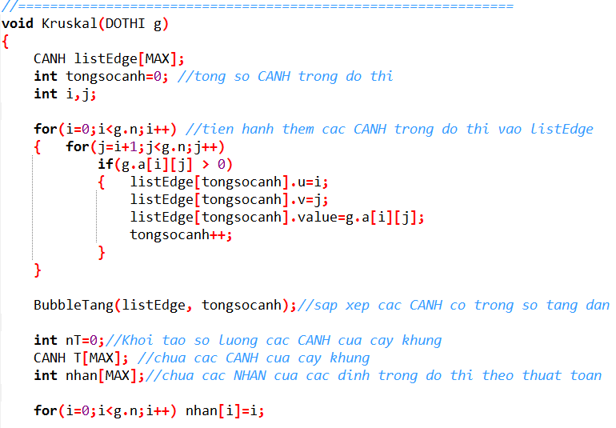
 |  |  |  |  |  |  |  |  |  |  |  |  |  |  | Tổng trọng số của cây khung
 |  |  |  |  |  |  |  |  | 0 | 1 | 2 | 3
 |  |  |  |  |  |  |  | Nhan[ ] | 0 | 0 | 0 | 0
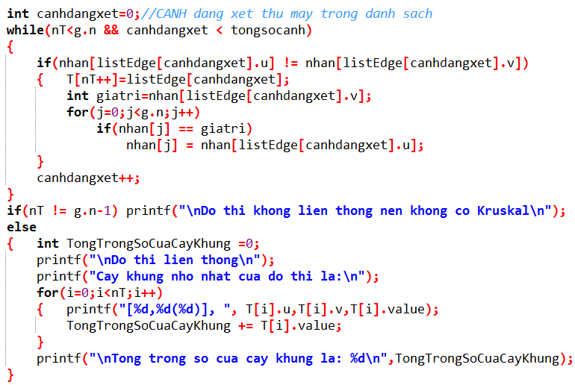
giatri

Kruskal-2
j
listEdge[]
Index
2
1
0
3
4
3
3
1
5
4
7
6
Số đỉnh | 5 |  |  |  |  |  |  |  |  | 0
 |  |  |  |  |  |  |  |  |  |  |  |  |  |  |  |  |  | 0 |  | Cây khung nhỏ nhất của đồ thị là:
 |  | 0 | 1 | 2 | 3 | 4 | 0 |  |  |  |  |  |  |  |  |  | 0 | 1 |  | Kruskal :
T[]
 | 0 | 0 | 4 | 0 | 3 | 0 |  |  |  |  |  |  |  |  |  |  |  | 2
canhdangxet
 | 1 | 4 | 0 | 7 | 3 | 0 |  |  |  |  |  |  |  |  |  |  |  | 3 |  | 0
i
 | 2 | 0 | 7 | 0 | 1 | 6 |  |  |  |  |  |  |  |  |  |  |  | 4 |  | 1
nT
 | 3 | 3 | 3 | 1 | 0 | 5 |  |  |  |  |  |  |  |  |  |  |  | 5 |  | 2
 | 4 | 0 | 0 | 6 | 5 | 0 |  |  |  |  |  |  |  |  |  |  |  | 6 |  | 3
 |  |  |  |  |  |  |  |  |  |  |  |  |  |  |  |  |  | 7 |  | 4

tongsocanh
 |  |  |  |  |  |  |  | 0 |  |  |  |  |  |  |  | 0
 |  |  |  |  |  |  |  |  |  |  |  |  |  |  |  |  |  |  | Tổng trọng số của cây khung

 |  |  |  |  |  |  |  |  |  |  | 0 | 1 | 2 | 3 | 4
 |  |  |  |  |  |  |  |  | Nhan[ ] |  | 0 | 0 | 0 | 0 | 0

giatri

Kruskal-3
listEdge[]
Index
j
3
1
0
2
2
15
1
9
14
6
13
1
5
1
2
22
4
7
9
4
 |  |  |  |  |  |  |  |  |  |  |  |  | 0 |  |  |  |  |  |  |  |  | 0
Số đỉnh | 8
 |  |  |  |  |  |  |  |  |  |  |  |  |  |  |  |  |  |  |  |  |  |  |  | 0 |  | Cây khung nhỏ nhất của đồ thị là:
 |  | 0 | 1 | 2 | 3 | 4 | 5 | 6 | 7 | 0 |  |  |  |  |  |  |  |  |  |  |  |  | 0 | 1 |  | Kruskal :
 | 0 | 0 | 2 | 0 | 0 | 15 | 1 | 0 | 0 |  |  |  |  |  |  |  |  |  |  |  |  |  |  | 2
canhdangxet
T[]
 | 1 | 2 | 0 | 0 | 2 | 13 | 0 | 1 | 0 |  |  |  |  |  |  |  |  |  |  |  |  |  |  | 3 |  | 0
i
 | 2 | 0 | 0 | 0 | 9 | 1 | 0 | 0 | 0 |  |  |  |  |  |  |  |  |  |  |  |  |  |  | 4 |  | 1
 | 3 | 0 | 2 | 9 | 0 | 0 | 0 | 0 | 0 |  |  |  |  |  |  |  |  |  |  |  |  |  |  | 5 |  | 2
nT
 | 4 | 15 | 13 | 1 | 0 | 0 | 0 | 14 | 22 |  |  |  |  |  |  |  |  |  |  |  |  |  |  | 6 |  | 3
 | 5 | 1 | 0 | 0 | 0 | 0 | 0 | 0 | 9 |  |  |  |  |  |  |  |  |  |  |  |  |  |  | 7 |  | 4
 | 6 | 0 | 1 | 0 | 0 | 14 | 0 | 0 | 4 |  |  |  |  |  |  |  |  |  |  |  |  |  |  | 8 |  | 5
 | 7 | 0 | 0 | 0 | 0 | 22 | 9 | 4 | 0 |  | 0 |  |  |  |  |  |  |  |  |  |  |  | 0 | 9 |  | 6
 |  |  |  |  |  |  |  |  |  |  |  |  |  |  |  |  |  |  |  |  |  |  |  | 10 |  | 7
tongsocanh
 |  |  |  |  |  |  |  |  |  |  |  |  |  |  |  |  |  |  |  |  | 0 |  |  | 11
 |  |  |  |  |  |  |  |  |  |  |  |  | 0 |  |  |  |  |  |  |  |  |  |  | 12
 |  |  |  |  |  |  |  |  |  |  |  |  |  |  |  |  |  |  |  |  |  |  |  |  | Tổng trọng số của cây khung

 |  |  |  |  |  |  |  |  |  |  |  |  |  | 0 | 1 | 2 | 3 | 4 | 5 | 6 | 7
 |  |  |  |  |  |  |  |  |  |  |  | Nhan[ ] |  | 0 | 0 | 0 | 0 | 0 | 0 | 0 | 0

giatri

Kruskal-4
j
listEdge[]
Index
Số đỉnh | 9 |  |  |  |  |  |  |  |  |  |  | 0 |  |  |  |  |  |  |  |  |  |  | 0
2
6
1
8
4
7
5
3
0
3
13
5
6
23
3
8
3
2
4
3
7
1
1
1
 |  | 0 | 1 | 2 | 3 | 4 | 5 | 6 | 7 | 8 |  |  |  |  |  |  |  |  |  |  |  |  |  |  | 0 |  | Cây khung nhỏ nhất của đồ thị là:
 | 0 | 0 | 0 | 4 | 3 | 0 | 0 | 0 | 0 | 0 |  |  |  |  |  |  |  |  |  |  |  |  |  |  | 1 |  | Kruskal :
 | 1 | 0 | 0 | 1 | 0 | 0 | 0 | 2 | 0 | 0 |  |  |  |  |  |  |  | 0 |  |  |  |  |  |  | 2
i
canhdangxet
T[]
 | 2 | 4 | 1 | 0 | 0 | 13 | 0 | 3 | 0 | 0 |  |  |  |  |  |  |  |  |  |  |  |  |  |  | 3 |  | 0
 | 3 | 3 | 0 | 0 | 0 | 3 | 5 | 0 | 7 | 0 |  |  |  |  |  |  |  |  |  |  |  |  |  |  | 4 |  | 1
 | 4 | 0 | 0 | 13 | 3 | 0 | 1 | 0 | 0 | 6 |  |  |  |  |  |  |  |  |  |  |  |  |  |  | 5 |  | 2
nT
 | 5 | 0 | 0 | 0 | 5 | 1 | 0 | 23 | 3 | 0 |  |  |  |  |  | 0 |  |  |  |  |  |  |  |  | 6 |  | 3
 | 6 | 0 | 2 | 3 | 0 | 0 | 23 | 0 | 1 | 0 | 0 |  |  |  |  |  |  |  |  |  |  |  |  | 0 | 7 |  | 4
 | 7 | 0 | 0 | 0 | 7 | 0 | 3 | 1 | 0 | 8 |  |  |  |  |  |  |  |  |  |  |  |  |  |  | 8 |  | 5
 | 8 | 0 | 0 | 0 | 0 | 6 | 0 | 0 | 8 | 0 |  |  |  |  |  |  |  |  |  |  |  |  |  |  | 9 |  | 6
 |  |  |  |  |  |  |  |  |  |  |  |  |  |  |  |  |  |  |  |  |  |  |  |  | 10 |  | 7
 |  |  |  |  |  |  |  |  |  |  |  |  |  |  | 0 |  |  |  |  |  |  |  |  |  | 11 |  | 8
 |  |  |  |  |  |  |  |  |  |  |  |  |  |  |  |  |  |  |  |  |  |  |  |  | 12
 |  |  |  |  |  |  |  |  |  |  |  |  |  |  |  |  |  |  |  |  |  |  |  |  | 13
tongsocanh
 |  |  |  |  |  |  |  |  |  |  |  |  |  |  |  |  |  |  |  |  |  |  |  |  | 14 | Tổng trọng số của cây khung
 |  |  |  |  |  |  |  |  |  |  |  |  | 0 |  |  |  |  |  |  |  |  | 0 |  |  | 15

 |  |  |  |  |  |  |  |  |  |  |  |  |  | 0 | 1 | 2 | 3 | 4 | 5 | 6 | 7 | 8
 |  |  |  |  |  |  |  |  |  |  |  | Nhan[ ] |  | 0 | 0 | 0 | 0 | 0 | 0 | 0 | 0 | 0

giatri

Kruskal-5
j
listEdge[]
Index
2
11
1
3
5
8
6
7
4
9
10
0
1
44
4
2
3
1
3
2
3
4
6
1
82
36
35
29
18
42
26
34
43
37
38
92
54
71
75
41
 |  |  |  |  |  |  |  |  |  |  |  |  |  |  |  |  |  |  |  |  | 0
Số đỉnh |  | 12 |  |  |  |  |  |  |  |  |  |  |  |  | 0 |  |  |  |  |  |  |  |  |  |  |  |  |  | 0
 |  |  |  |  |  |  |  |  |  |  |  |  |  |  |  |  |  |  |  |  |  |  |  |  |  |  |  |  |  |  | 0 |  | Cây khung nhỏ nhất của đồ thị là:
 |  | 0 | 1 | 2 | 3 | 4 | 5 | 6 | 7 | 8 | 9 | 10 | 11 |  |  |  |  |  |  |  |  |  |  |  |  |  |  |  |  |  | 1 |  | Kruskal :
 | 0 | 0 | 0 | 0 | 0 | 0 | 0 | 0 | 0 | 0 | 0 | 1 | 0 |  |  |  |  |  |  |  |  |  |  |  |  |  |  |  |  |  | 2
T[]
 | 1 | 0 | 0 | 75 | 92 | 0 | 0 | 0 | 0 | 0 | 0 | 44 | 82 |  |  |  | 0 |  |  |  |  |  |  |  |  |  |  |  |  |  | 3 |  | 0
i
 | 2 | 0 | 75 | 0 | 4 | 41 | 0 | 0 | 0 | 6 | 0 | 2 | 38 |  |  |  |  |  |  |  |  |  |  |  |  |  |  |  |  |  | 4 |  | 1
 | 3 | 0 | 92 | 4 | 0 | 37 | 3 | 0 | 0 | 0 | 1 | 0 | 0 |  |  |  |  |  |  |  |  |  |  |  |  | 0 |  |  |  |  | 5 |  | 2
 | 4 | 0 | 0 | 41 | 37 | 0 | 2 | 18 | 0 | 42 | 0 | 0 | 0 | 0 |  |  |  |  |  |  |  |  |  |  |  |  |  |  |  | 0 | 6 |  | 3
 | 5 | 0 | 0 | 0 | 3 | 2 | 0 | 35 | 4 | 29 | 0 | 43 | 0 |  |  |  |  |  |  |  |  |  |  |  |  |  |  |  |  |  | 7 |  | 4
 | 6 | 0 | 0 | 0 | 0 | 18 | 35 | 0 | 0 | 3 | 0 | 0 | 0 |  |  |  |  |  |  |  |  |  |  |  |  |  |  |  |  |  | 8 |  | 5
 | 7 | 0 | 0 | 0 | 0 | 0 | 4 | 0 | 0 | 26 | 36 | 0 | 1 |  |  |  | 0 |  |  |  |  |  |  |  |  |  |  |  |  |  | 9 |  | 6
canhdangxet
 | 8 | 0 | 0 | 6 | 0 | 42 | 29 | 3 | 26 | 0 | 34 | 54 | 0 |  |  |  |  |  |  |  |  |  |  |  |  |  |  |  |  |  | 10 |  | 7
 | 9 | 0 | 0 | 0 | 1 | 0 | 0 | 0 | 36 | 34 | 0 | 0 | 3 |  |  |  |  |  |  |  |  |  |  |  |  | 0 |  |  |  |  | 11 |  | 8
nT
 | 10 | 1 | 44 | 2 | 0 | 0 | 43 | 0 | 0 | 54 | 0 | 0 | 71 |  |  |  |  |  |  |  |  |  |  |  |  |  |  |  |  |  | 12 |  | 9
 | 11 | 0 | 82 | 38 | 0 | 0 | 0 | 0 | 1 | 0 | 3 | 71 | 0 |  |  |  |  |  |  |  |  |  |  |  |  |  |  |  |  |  | 13 |  | 10
 |  |  |  |  |  |  |  |  |  |  |  |  |  |  | 0 |  |  |  |  |  |  |  |  |  |  |  |  |  |  |  | 14 |  | 11
 |  |  |  |  |  |  |  |  |  |  |  |  |  |  |  |  |  |  |  |  |  |  |  |  |  |  |  |  |  | 0 | 15
 |  |  |  |  |  |  |  |  |  |  |  |  |  |  |  |  |  |  |  |  |  |  | 0 |  |  |  |  |  |  |  | 16
 |  |  |  |  |  |  |  |  |  |  |  |  |  |  |  |  |  |  |  |  |  |  |  |  |  |  |  |  |  |  | 17 | Tổng trọng số của cây khung
 |  |  |  |  |  |  |  |  |  |  |  |  |  |  |  |  |  |  |  |  |  |  |  |  |  |  |  |  |  |  | 18
 |  |  |  |  |  |  |  |  |  |  |  |  |  |  |  |  |  | 0 | 1 | 2 | 3 | 4 | 5 | 6 | 7 | 8 | 9 | 10 | 11 |  | 19
 |  |  |  |  |  |  |  |  |  |  |  |  |  |  |  | Nhan[ ] |  | 0 | 0 | 0 | 0 | 0 | 0 | 0 | 0 | 0 | 0 | 0 | 0 |  | 20
 |  |  |  |  |  |  |  |  |  |  |  |  |  |  |  |  |  |  |  |  |  |  |  |  |  |  |  |  |  |  | 21
tongsocanh
 |  |  |  |  |  |  |  |  |  |  |  |  |  |  |  |  |  |  |  |  |  |  |  |  |  |  |  |  |  |  | 22
giatri
 |  |  |  |  |  |  |  |  |  |  |  |  |  |  |  |  |  |  |  |  |  |  |  |  |  |  |  |  |  |  | 23
 |  |  |  |  |  |  |  |  |  |  |  |  |  |  |  |  |  |  |  |  |  |  |  |  |  |  |  |  |  |  | 24
 |  |  |  |  |  |  |  |  |  |  |  |  |  |  |  |  |  |  |  |  |  |  |  |  |  |  |  |  |  |  | 25
 |  |  |  |  |  |  |  |  |  |  |  |  |  |  |  |  |  |  |  |  |  |  |  |  |  |  |  |  |  |  | 26
 |  |  |  |  |  |  |  |  |  |  |  |  |  |  |  |  |  |  |  |  |  |  |  |  |  |  |  |  |  |  | 27
 |  |  |  |  |  |  |  |  |  |  |  |  |  |  |  |  |  |  |  |  |  |  |  |  |  |  |  |  |  |  | 28

Prim-Kruskal-Hướng
2
1
0
3
10
60
30
20
25
4
15
40
5
80
30
5
Số đỉnh |  | 6

5
 | i | j | 0 | 1 | 2 | 3 | 4 | 5 | RA
 |  | 0 | 0 | 10 | 30 | 60 | 0 | 0 | 3
 |  | 1 | 0 | 0 | 15 | 30 | 0 | 80 | 3
 |  | 2 | 0 | 5 | 0 | 20 | 40 | 0 | 3
 |  | 3 | 0 | 0 | 0 | 0 | 25 | 0 | 1
 |  | 4 | 0 | 0 | 0 | 0 | 0 | 5 | 1
 |  | 5 | 0 | 0 | 0 | 0 | 0 | 0 | 0

 | VÀO |  | 0 | 2 | 2 | 3 | 2 | 2

 |  |  |  |  |  |  |  |  |  |  | 0 | 1 | 2 | 3 | 4 | 5
 |  |  |  |  |  |  |  |  |  | ChuaXet

A
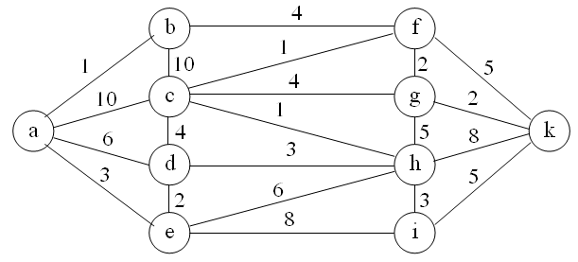
Số đỉnh
 |  |  | a | b | c | d | e | f | g | h | i | k
 |  |  | 0 | 1 | 2 | 3 | 4 | 5 | 6 | 7 | 8 | 9
 | a | 0
 | b | 1
 | c | 2
 | d | 3
 | e | 4
 | f | 5
 | g | 6
 | h | 7
 | i | 8
 | k | 9

